Q1-الربع الأول 2023
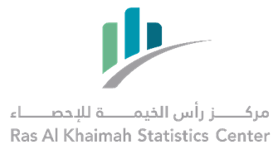

معدل نمو حركة التجارة الدولية عبر منافذ امارة رأس الخيمة - الربع الأول 2023 بالمقارنة مع الفترات السابقة*
International Trade Through RAK Ports Growth Rate -First Quarter 2023 Compared to Previous Periods*

القيمة: ألف درهم |  |  |  |  |  | Value in Thousands AED
النوع | الربع الأول 2023 1st Quarter | الربع الأول 2022 1st Quarter | معدل النمو % %Growth Rate | الربع الرابع 2022 4th Quarter | معدل النمو % %Growth Rate | Type
استيراد | 2,744,983 | 1,511,306 | 82% | 1,869,117 | 47% | Import
تصدير | 3,161,150 | 2,719,661 | 16% | 2,730,682 | 16% | Export
اعادة تصدير | 679,509 | 553,608 | 23% | 643,202 | 6% | Re-Export

المصدر: دائرة جمارك رأس الخيمة
Source: Ras Al Khaimah Customs Department
بيانات أولية - الربع الأول 2023 |  |  |  |  |  | Preliminary data-First Quarter 2023
* حسب النظام العام للتجارة الخارجية |  |  |  |  |  | *According to general trade system

